DEFENSE - OFENSIVE 3-3
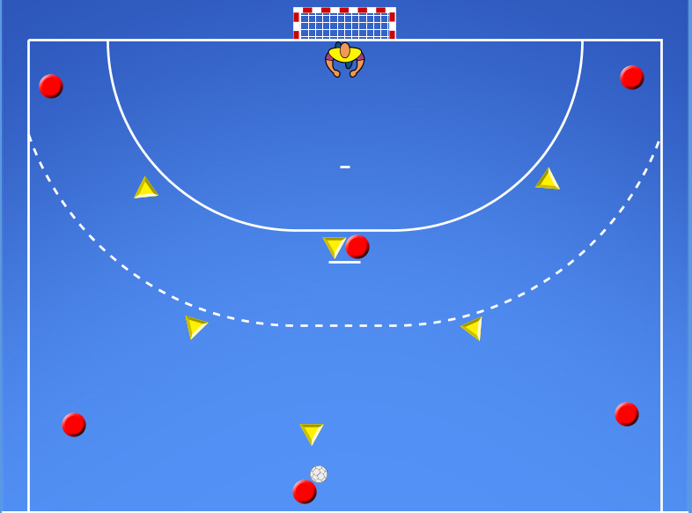
 |  | OBRANNÝ SYSTÉM 3:3

 |  | BRÁNENIE KLAMLIVEJ ČINNOSTI 1:1 - VYSUNUTÍ OBRANCOVIA + KRÍDLO A PIVOT

VIDEO 1.LEKCIA OBRANA 1:1 ( ĽS A PS) | Popis | Na čo sa sústrediť | Varianty (od najednoduhšej)
- 1x1
- Vytvoríme 2 zástupy hráčov Ľ-P spojka.
- vymedzený priestor
- každý hráč má loptu
- útočiaci hráči sa snažia uvolniť v priestore
- opakovaným vedením lopty
- útočiaci hráč si naráža loptu
Doležité útok:
- hráč si nabieha mimio obrancu
- hráč sa sanži uvoľniť opakovaným vedením lopty
- hráč sa snaži využiť celý priestor
- používa vzdialenejšiu ruku od obrancu na vedenie lopty
Dôležité obrana:
- vytláčame hráča smerom k autovej čiare
- neotvárame stred
- vytvárame tlak na útočiaceho hráča
- necúvame pred ním
- pri pohybe útočiaceho hráča na stred - prerušiť
- dôležitá práca nôh
- aktívna práca rúk
1. väčší priestor - opakované vedenie lopty (obranca bráni len telom)
2. väčší priestor - opakované vedenie lopty (obranca bráni aktívne)
3. menší priestor - opakované vedenie lopty (obranca bráni len telom)
4. menší priestor - opakované vedenie lopty (obranca bráni aktívne)
5. väčší priestor - max. dvojúderové vedenie lopty (obranca b ráni aktívne)
6. menší priestor - max. dvojúderové vedenie lopty (obranca bráni aktívne)
A) bez korekcie - sledujeme hráčov ako riešia situáciu
B) s korekciou - vysvetlíme hráčom správne riešenie situácie

- 1x1 - NA STREDE
- Vytvoríme 1 zástup hráčov na strednej spojke
- vymedzený priestor
- každý hráč má loptu
- útočiaci hráči sa snažia uvolniť v priestore
Doležité útok:
- hráč si nabieha mimio obrancu
- hráč sa snaži využiť celý priestor
- pri vedení lopty používame vzdialenejšiu ruku od obrancu
Dôležité obrana:
- vytláčame hráča smerom na jeho slabšiu stranu
- vytvárame tlak na útočiaceho hráča
- necúvame pred ním
- dôležitá práca nôh
1. opakované vedenie lopty (obranca bráni len telom)
2. opakované vedenie lopty (obranca bráni aktívne)
3. pomocná prihrávka
A) bez korekcie - sledujeme hráčov ako riešia situáciu
B) s korekciou - vysvetlíme hráčom správne riešenie situácie
VIDEO 2.LEKCIA OBRANA 1:1 ( SS ) | Popis | Na čo sa sústrediť | Varianty (od najednoduhšej)
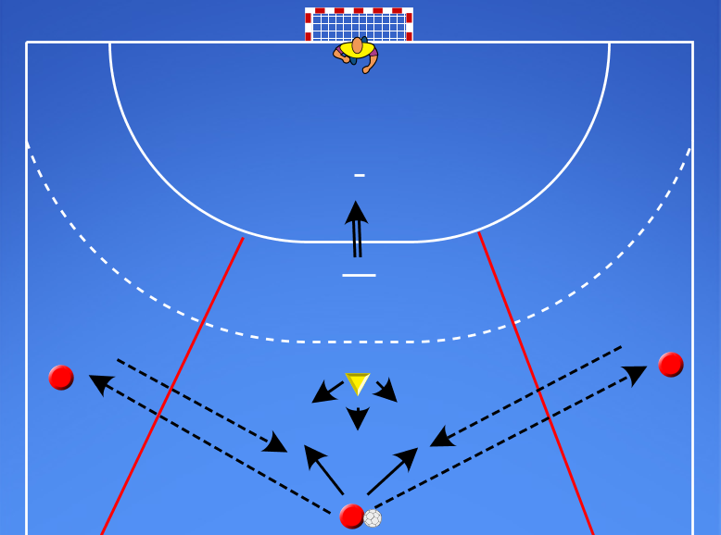

VIDEO 3.LEKCIA OBRANA 1:1 ( SS-ĽS-PS) | Popis | Na čo sa sústrediť | Varianty (od najednoduhšej)
- 1x1
- Rozostavenie hráčov v 3 zástupoch na spojkách.
- vymedzený priestor - s 1 loptou
- každý hráč má loptu
- útočiaci hráč sa snažia uvolniť v priestore
- zakončenie skokom do bránkviska
Doležité útok:
- hráč si nenabieha priamo na obrancu
- hráč sa sanži uvoľniť svojim pohybom
- hráč napadá voľný priestor
Dôležité obrana:
- vytláčame hráča smerom k autovej čiare
- neotvárame stred
- vytvárame tlak na útočiaceho hráča
- nečákáme čo spraví útočiaci hráč
- necúvame pred ním
1. väčší priestor - opakované vedenie lopty - obranca bráni len telom bez rúk
2. väčší priestor - opakované vedenie lopty - obranca aktívny
3. väčší priestor - max. jednoúderové vedenie lopty - aktívny obranca
4. väčší priestor - bez vedenia lopty - aktívny obranca
5. menší priestor - max. jednoúderové vedenie lopty - aktívny obranca
6. väčší priestor - bez vedenia lopty - uvoľnenie sa pohybom - pomocná prihrávka
7. menši priestor - bez vedenia lopty - uvoľnenie sa pohybom - pomocná prihrávka
A) bez korekcie - sledujeme hráčov ako riešia situáciu
B) s korekciou - vysvetlíme hráčom správne riešenie situácie

VIDEO 4.LEKCIA OBRANA 1:1 ( KRÍDLO) | Popis | Na čo sa sústrediť | Varianty (od najednoduhšej)
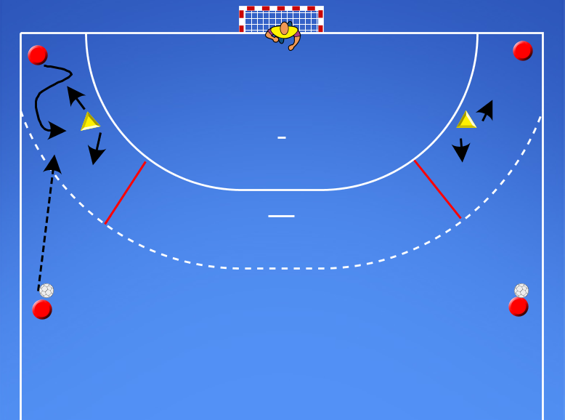

- 1x1 - s pivotpom v strede + 1x1 spojky
- vymedzený priestor
- 2 zástupy hráčov ĽS-PS
- pivot vybieha na hranicu 9m - zadný obranca ho sprevádza max. po 9m - potom cúva spať na 6m
- pivot sa snaži uvoľniť ĽS alebo PS
- ak sa mu to nepodarí do 3s ide 1x1 ak vstúpi do 9m obranca proti nemu
Dôležité útok:
- uvoľniť sa pohybom bez lopty
- napádať voľný vymedzený priestor
- dbať na klamavý pohyb bez lopty
Dôležité obrana:
- práca rúk v obrane
- práca nôh v obrane
- periferené videnia ak má vybiehajúci poivot lopty
- snažiť sa vypichnúť loptu
- snažiť sa prerušiť útok alebo dostatť ho do nevýhodnej situácie
- vytvárať tlak na útočiaceho hráča
1. útok s vedením lopty - obrana bez rúk len vytláčanie telom - väčší prisestor
2. útok s vedením lopty - obrana aktívne - väčší a menší pristor
3. útok bez vedenia lopty - obrana aktívne
4. voľná hra - väčší a menší priestor
A) bez korekcie - sledujeme hráčov ako riešia situáciu
B) s korekciou - vysvetlíme hráčom správne riešenie situácie
VIDEO 5.LEKCIA OBRANA 1:1 ( SPOLUPRÁCA S PIVOTOM) | Popis | Na čo sa sústrediť | Varianty (od najednoduhšej)
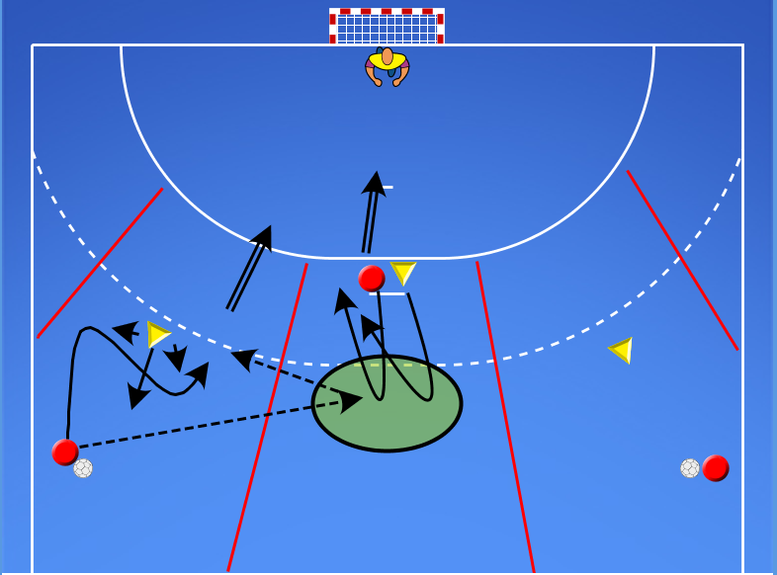

 |  | OBRANNÁ ČINNOSŤ 2:2 - SPOLUPRÁCA

- 2x2 - spojky
- vymedzený priestor
- spolupráca 2x2
- priestor prispôsobiť schopnostiam hráčov
- bez križovania
- bez zabiehania
Dôležité útok:
- uvoľniť sa pohybom bez lopty
- napádať voľný vymedzený priestor
- dbať na klamavý pohyb bez lopty
- držať optimálnu vzdialenosť od obrancu
Dôležité obrana:
- práca rúk v obrane
- práca nôh v obrane
- periferené videnia ak má vybiehajúci poivot lopty
- snažiť sa vypichnúť loptu
- snažiť sa prerušiť útok alebo dostatť ho do nevýhodnej situácie
- vytvárať tlak na útočiaceho hráča
1. útok s vedením lopty - obrana bez rúk len vytláčanie telom - práca nôh - väčší prisestor
2. útok s vedením lopty - obrana aktívne - väčší a menší pristor
3. útok bez vedenia lopty - obrana aktívne
4. voľná hra - väčší a menší priestor
A) bez korekcie - sledujeme hráčov ako riešia situáciu
B) s korekciou - vysvetlíme hráčom správne riešenie situácie
VIDEO 1.LEKCIA OBRANA 2:2 | Popis | Na čo sa sústrediť | Varianty (od najednoduhšej)
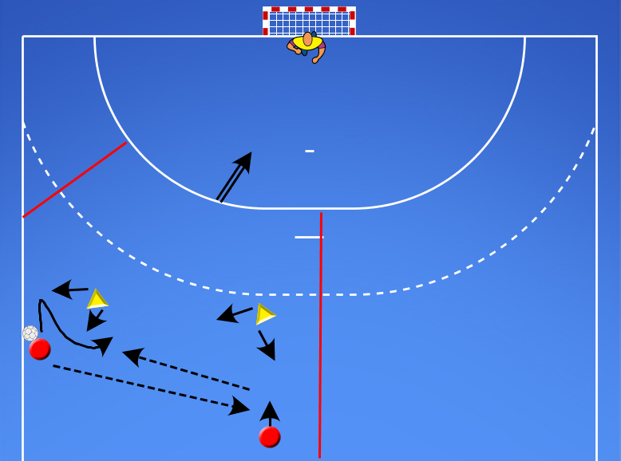

 |  | OBRANNÁ ČINNOSŤ 3:2 - SPOLUPRÁCA

- 3x2
- 3 zástupy hráčov Ľ-S-P spojka.
- vymedzený priestor
- 1 lopta
- útočiaci hráč sa snažia pomocou prihrávok uvolniť
- uvolniť sa môžu len vo vymedzenom priestore
- zakončiť môžu len tam kde nie je brániaci hráč
- Spoza 9m sa nezakončuje.
- prierstor prispôsobiť schopnostiam hráčov
Doležité útok:
- hráč si nenabieha priamo na obrancu
- pomocu prihrávok sa dostať do čistej streleckej situácie.
- stále aktívny na bránku
Dôležité obrana:
- vytláčame hráča s loptou smerom k autovej čiare
- neotvárame stred
- vytvárame tlak na útočiaceho hráča
- necúvame pre dním
- snažíme sa čo najkôr prerušiť útok
1. väčši vymedzerný priestor - opakované vedenie lopty
2. menší vymedzený priestor - jednoúderové vedenie lopty
3. menši vymedzený priestor - bez vedenia lopty
4. väčší vymedzený priestor - bez vedenia lopty - ak sa obrana dotkne pred 9m = strata
5. menšíí vymedzený priestor - bez vedenia lopty - ak sa obrana dotkne pred 9m = strata
A) bez korekcie - sledujeme hráčov ako riešia situáciu
B) s korekciou - vysvetlíme hráčom správne riešenie situácie
VIDEO 1.LEKCIA OBRANA 3:2 | Popis | Na čo sa sústrediť | Varianty (od najednoduhšej)
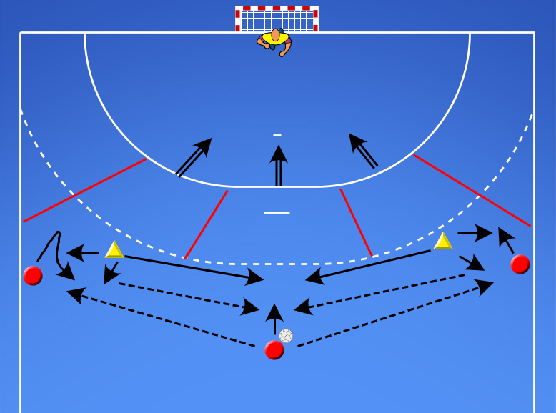

 |  | OBRANNÁ ČINNOSŤ 3:3 ZÁKLADNÉ POSTAVENIE

- 3x3
- brániaci vysunutí hráči pred 9m
- AK JE LOPTA NA ĽS -
- pravý vysunutý vysúva na hráča s loptou
- stredný vysunutý cúva vzad pod neho na 9m
- ľavý vysunutý sa nachádza medzi nimi
Dôležité útok:
- rýchla lopta z ruky
- dbať na presnosť prihrávky - smeruje dopredu nie dozadu
- napádať voľný priestor
Dôležité obrana:
- sústredime sa na správny pohyb hráčov v obrane
- správne zabezpečovanie sa v obrane
- nikdy nie su v jednej línií
- hráča sa loptou vytláčame k autovej čiare
- všetci hráči musia periferne sledovať loptou aj svojho hráča
- KRÁTKE LOPTY NEVYPICHUJEME
- DLHÉ LOPTY VYPICHUJEME
1. útok len prihrávky - zameriavame sa na správny pohyb a zabezpečovanie obrany
2. útok môže zakončiť vo väčšom priestore po jednoúderovom v.l. - skokom do bránkoviska
3. útok môže zakončiť vo väčšom priestore bez vedenia lopty - skokom do bránkoviska
4. útok môže zakončiť v menšom priestore bez vedenia lopty - skokom do brankoviska
5. voľný útok
A) bez korekcie - sledujeme hráčov ako riešia situáciu
B) s korekciou - vysvetlíme hráčom správne riešenie situácie
VIDEO 1.LEKCIA ZÁKLADNÉ POSTAVENIE (LOPTA NA ĽS) | Popis | Na čo sa sústrediť | Varianty (od najednoduhšej)
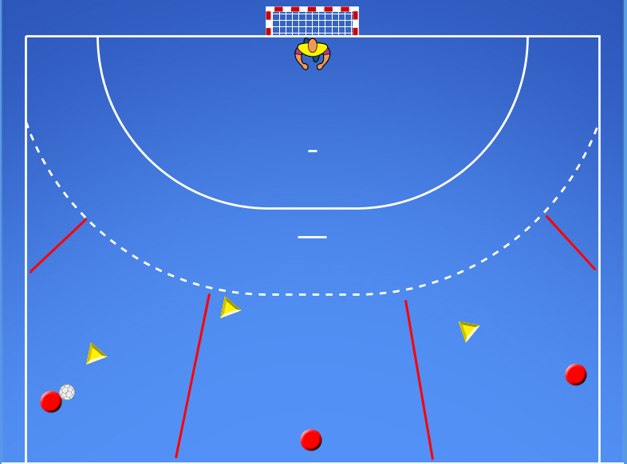

- 3x3
- brániaci vysunutí hráči pred 9m
- AK JE LOPTA NA SS -
- pravý vysunutý cúva vzad pod SS na 9m
- stredný vysunutý výsúva na hráča s loptou
- ľavý vysunutý cúva vzad pod SS na 9m
Sústredime sa na správny pohyb v obrane a v útoku dbáme na rýchlu loptu.
Hráči musia dostávať loptu do POHYBU každu loptu.
Obrana sa presúva najkratšou možnou trasou podľa toho kde sa nchádza lopta.
Neustále musia mať brániaci hráči prehľad kde je lopta a kde sú útočiaci hráči.
VIDEO 2.LEKCIA ZÁKLADNÉ POSTAVENIE (LOPTA NA PS) | Popis | Na čo sa sústrediť | Varianty (od najednoduhšej)
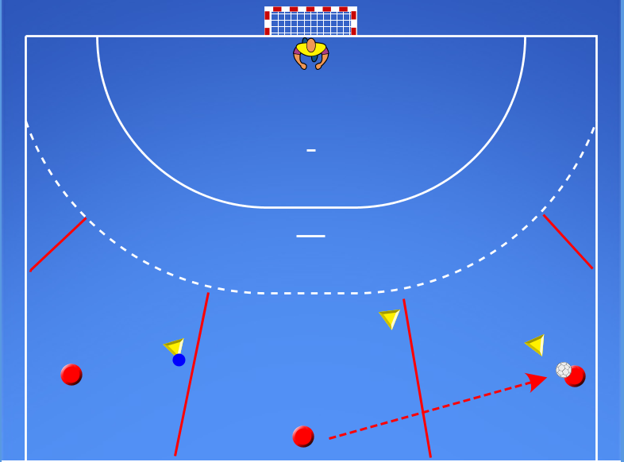

- 3x3
- brániaci vysunutí hráči pred 9m
- AK JE LOPTA NA SS -
- pravý vysunutý cúva vzad pod SS na 9m
- stredný vysunutý výsúva na hráča s loptou
- ľavý vysunutý cúva vzad pod SS na 9m
Sústredime sa na správny pohyb v obrane a v útoku dbáme na rýchlu loptu.
Hráči musia dostávať loptu do POHYBU každu loptu.
Obrana sa presúva najkratšou možnou trasou podľa toho kde sa nchádza lopta.
Neustále musia mať brániaci hráči prehľad kde je lopta a kde sú útočiaci hráči.
VIDEO 3.LEKCIA ZÁKLADNÉ POSTAVENIE (LOPTA NA SS) | Popis | Na čo sa sústrediť | Varianty (od najednoduhšej)
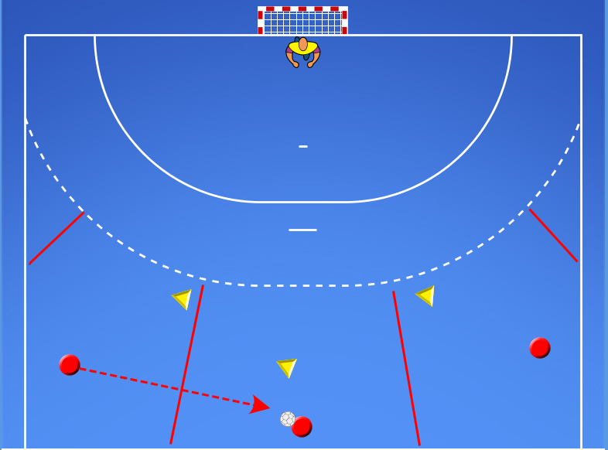

- 3x3 - prídáme stredného vysunutého a SS
- 3 zástupy hráčov Ľ-S-P spojka.
- vymedzený priestor
- 1 lopta
- útočiaci hráč sa snažia pomocou prihrávok uvolniť 1x1
- uvolniť sa môžu len vo vymedzenom priestore
- zakončiť môžu len ĽS alebo PS
- Spoza 9m sa nezakončuje.
- SS naraáža.
- Streddný vysunutý zabezpečuje podľa toho kde je lopta
- ak obranca bude skôr vo vyznačenom kruhu ako SS s loptou tak nemôže SS zakončovať.
- ak bude obranca neskôr - SS môže zakončovať
Doležité útok:
- hráč si nenabieha priamo na obrancu
- pomocu prihrávok sa dostať do čistej streleckej situácie.
- stále aktívny na bránku
- Rýchlosť a presnosť prihrávok
Dôležité obrana:
- vytláčame hráča s loptou smerom k autovej čiare
- krajné spojky - neotvárame stred
- vytvárame tlak na útočiaceho hráča
- necúvame pre dním
- snažíme sa čo najkôr prerušiť útok
- snažíme sa vypichnúť dlhú loptu medzi ĽS a PS
1. pasívna SS - stredný vysunutý len pohyb - zaknčovať môžu len ĽS a PS - vedenie lopty
2. pasívna SS - stredný vysunutý len pohyb - zaknčovať môžu len ĽS a PS - bez vedenia lopty
3. aktívny SS - stredný vysunutý aktívne - zaknčovať môžu len ĽS a PS - bez vedenia lopty
4. aktívny SS - stredný vysunutý aktívne - zaknčovať môžu ĽS-SS-PS - bez vedenia lopty
A) bez korekcie - sledujeme hráčov ako riešia situáciu
B) s korekciou - vysvetlíme hráčom správne riešenie situácie
VIDEO 4.LEKCIA OBRANA 3:3 | Popis | Na čo sa sústrediť | Varianty (od najednoduhšej)
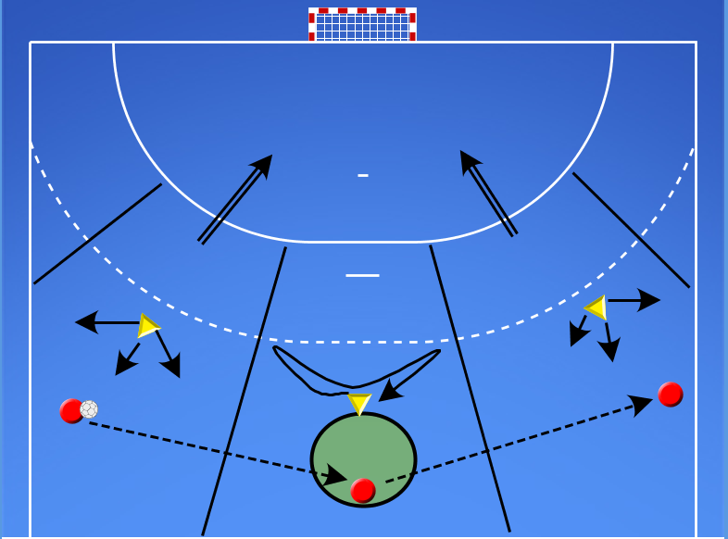

VIDEO 4.LEKCIA OBRANA 3:3 (VOĽNÁ HRA) | Popis | Na čo sa sústrediť | Varianty (od najednoduhšej)
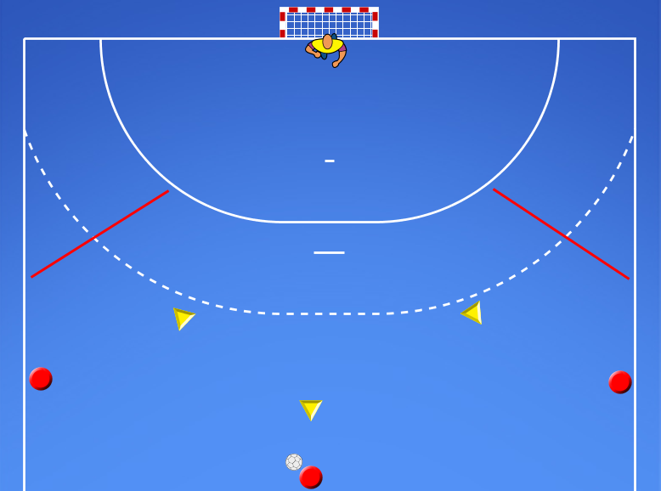

 | OBRANNÁ ČINNOSŤ 3:3 - VYSUNUTÍ OBRANCOVIA - PREBERANIE PO KRIŽOVANÍ

- 3x3 - križovanie medzi spojkami
- brániaci vysunutí hráči pred 9m
- preberáme hráčov pred 9m
Doležité útok:
- hráč si nenabieha priamo na obrancu
- pri križovani kolmo na bránu
- nadviazať brániaceho hráča
- v prípade ak nepristúpi pokračuje sám
- stále byť nebezpečný na bránu
Dôležité obrana:
- vytláčame hráča s loptou smerom k autovej čiare
- krajné spojky - neotvárame stred
- vytláčame hráča až kym nedôjde ku križovaniu
- nekrižujeme sa v obrane
- pri križovaní pokrývame silnejšiu stránu hráča
- snažime sa prerušiť
1. pasívne prihrávanie medzi spojkami a pomalšie križovanie - bez zakončenia na bránu
2. pasívne prihrávanie medzi spojkami rychlejšie križovanie - so zakončením na bránu
3. rýchle prihrávky medzi spojkami - možnosť zakončenia po križovaní
4. rýchlke prihrávky medzi spojkami - možnosť zakončenia po aj bez križovania
5. voľná hra 3x3
A) bez korekcie - sledujeme hráčov ako riešia situáciu
B) s korekciou - vysvetlíme hráčom správne riešenie situácie
VIDEO 1.LEKCIA OBRANA 3:3 (PREBERANIE PO KRIŽOVANÍ) | Popis | Na čo sa sústrediť | Varianty (od najednoduhšej)
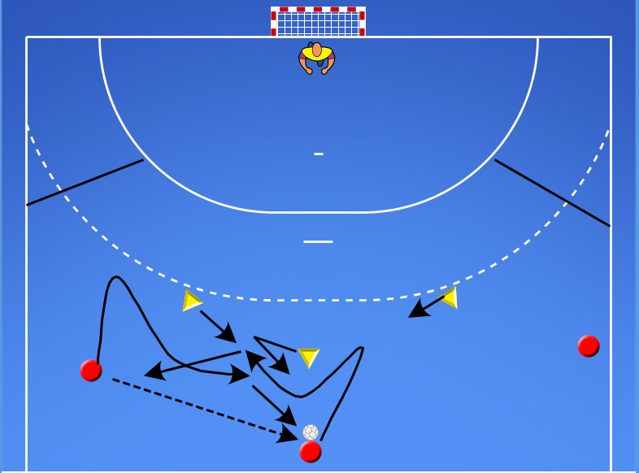

 | OBRANNÁ ČINNOSŤ 3:3 - VYSUNUTÍ OBRANCOVIA - PREBERANIE PO ZABIEHANÍ SPOJKY

- 3x3 - so zábehom spojok
- brániaci vysunutí hráči pred 9m
- vysunutý brániaci hráč IDE STÁLE SO SVOJOU SPOJKOU
Doležité útok:
- odtiahnutie hráča
- ak nepristúpi zakončujem sám bez zábehu
Dôležité obrana:
- každý hráč si sprevádza svojou hráča v zábehu
- komunikácia ohľadom zábehu
1. zábeh a jeho sprevádzanie
2. možnosť zakončenia len po zábehu s jeho spoluprácou
3. možnosť zakončenia po zábehu s jeho spoluprácou + 1x1
4. voľná hra 3x3
A) bez korekcie - sledujeme hráčov ako riešia situáciu
B) s korekciou - vysvetlíme hráčom správne riešenie situácie
VIDEO 1.LEKCIA OBRANA 3:3 (PREBERANIE PO ZABIEHANÍ) | Popis | Na čo sa sústrediť | Varianty (od najednoduhšej)
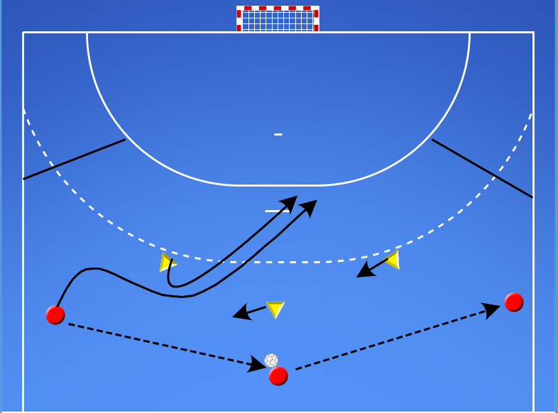

 |  | OBRANNÁ ČINNOSŤ 2:1 - S PIVOTOM

- 2x1 - s pivotom
- vymedzený priestor na oblúkoch a v strede
- hráč (útočiaci pivot ) vybieha na 9m
- dostáva prihrávku - snaži sa uvoľniť spojku
- ak sa mu to nepodari do 3s zakončuje sám
Dôležité útok:
- uvoľniť sa pohybom bez lopty
- napádať voľný priestor
- stále sa uvoľniť na opačnú stranu ako vybieha pivot
Dôležité obrana:
- práca rúk v obrane
- práca nôh v obrane
- snaži sa prerušiť útok
- snaži sa vypichnúť loptu
- pokrývať hráča bez lopty
1. väčší priestor - jednúderové vedenie lopty
2. väčší priestor - bez vedenia loptzy
3. menší priestor - jednúderové vedenie lopty
4. menší priestor - bez vedenia lopty
5. väčší priestor - bez vedenia lopty - dotyk obrancu hráča s loptou = strata
6. menši priestor - bez vedenia lopty - dotyk obrancu hráča s loptou = strata
A) bez korekcie - sledujeme hráčov ako riešia situáciu
B) s korekciou - vysvetlíme hráčom správne riešenie situácie
VIDEO 1.LEKCIA OBRANA 2:1 (S PIVOTOM) | Popis | Na čo sa sústrediť | Varianty (od najednoduhšej)
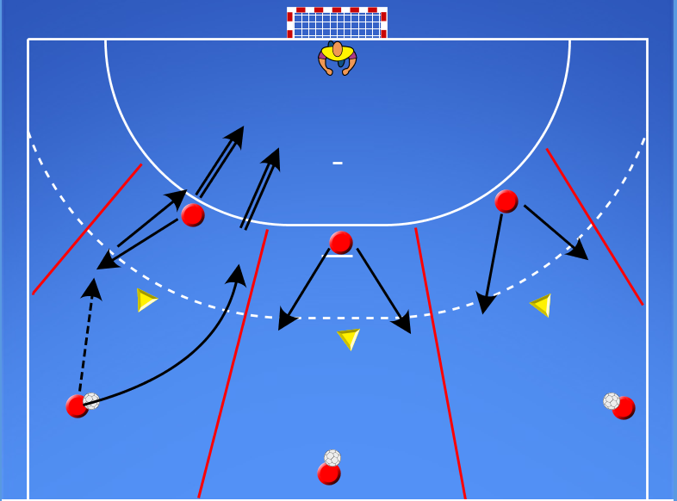

 |  | OBRANNÁ ČINNOSŤ 2:2 - S PIVOTOM - PREBERANIE PO CLONENÍ

- 2x2 - s pivotom
- vymedzený priestor
- 3 zástupy hráčov ĽS-SS-PS
- stále 1 hráč naráža loptu
Dôležité útok:
- uvoľniť sa pohybom bez lopty
- napádať voľný priestor
- stále sa uvoľniť na stranu kde pivot stavia clonu
Dôležité obrana:
- práca rúk v obrane
- práca nôh v obrane
- ZADNÝ OBRANA VČAS A HLASNO KRIČÍ KDE PIVOT STAVIA CLONU
- PREDNÝ VYSUNUTÝ SA SNAŽÍ VYHNÚŤ CLONE SMEROM VPRED
- PREDNÝ VYSUNUTÝ NEZÁPASI S CLONOU
- PRDNÝ VYSUNUTÝ TLAČÍ HRÁČA VON K AUTOVEj ČIARE
- V PRÍPADE AK SA PIVOT SNAŽÍ POSTAVIŤ CLONU PRÍLIŠ VYSOKO
ZA 9m - PREDNÝ VYSUNUTÝ ZASUNIE DOZADU
1. zadný obranca - pasívny - kričí včas kde ide pivot postaviť clonu - tam sa uvoľnuje útočiaca spojka - zakončuje len spojka
2. zadný obranca kriči a zároveň sprevádza max. po 9m útočiaceho pivota a cúva späť na 6m. - zakončuje len spojka
3. zadný obranca kričí a zároveň sprevádza max. po 9m útočiaceho pivota. Ak je pivot za 9m tak zadný obranca cúva späť na 6m. Akonáhle pivot vstúpi opať do 9m ide ofenzívne proti nemu.
4. Spolupráca 2x2 vo vymedzenom priestore. Môže zakončiť spojka po clone alebo pivot po spolupráci so spojkou.
5. pridáme dlhú prihrávku medzi spojkami
6. voľná hra vo vymedzenom priestore
A) bez korekcie - sledujeme hráčov ako riešia situáciu
B) s korekciou - vysvetlíme hráčom správne riešenie situácie
VIDEO 1.LEKCIA OBRANA 2:2 (PREBERANIE PO CLONENÍ) | Popis | Na čo sa sústrediť | Varianty (od najednoduhšej)
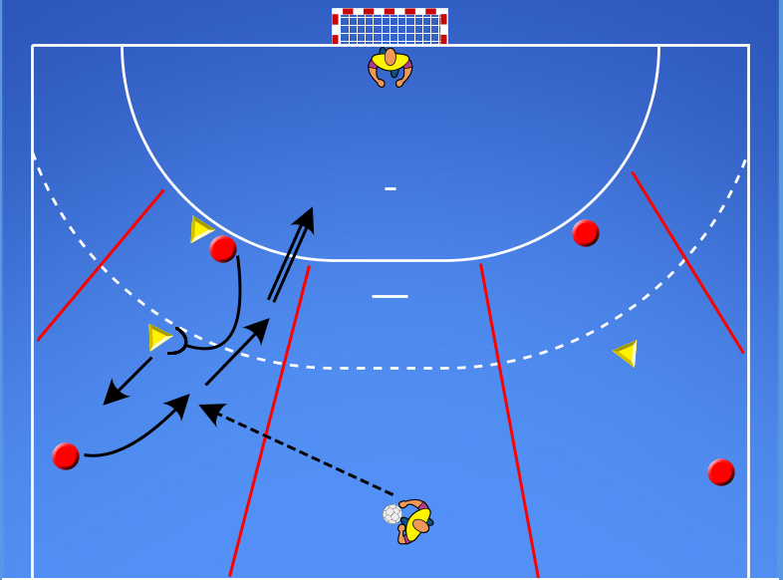

 |  | OBRANNÁ ČINNOSŤ 4:4 - S PIVOTOM

- 4x4 s pasívným pivotom v strede
- vymedzený priestor
- voľná hra spojok
- zadný obranca obieha a stále drží pivota od lopty
- bez spolupráce s pivotom
Dôležité útok:
- uvoľniť sa pohybom bez lopty
- napádať voľný vymedzený priestor
- dbať na klamavý pohyb bez lopty
Dôležité obrana:
- práca rúk v obrane
- práca nôh v obrane
- periferené videnia -
- snažiť sa vypichnúť len dlhú loptu
- snažiť sa prerušiť útok alebo dostatť ho do nevýhodnej situácie
- pokrývať silnejšiu stranu útočiaceho hráča
- vytvárať neustály tlak
1. s vedením lopty vo vymedzenom pristore
2. bez vedenia lopty vo vymedzenom pristore
3. s vedením lopty bez vymedzeného priestoru
4. bez vedenia lopty bez vymedzeného pristoru
5. voľná hra ale stále bez pivota
A) bez korekcie - sledujeme hráčov ako riešia situáciu
B) s korekciou - vysvetlíme hráčom správne riešenie situácie
VIDEO 1.LEKCIA OBRANA 4:4 (PASÍVNY PIVOT NA 6M) | Popis | Na čo sa sústrediť | Varianty (od najednoduhšej)
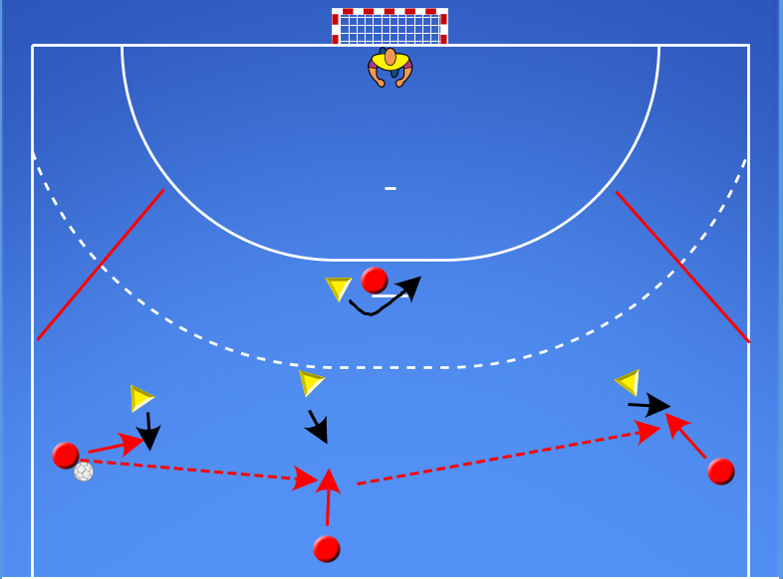

- 4x4 s aktívnym pivotom - pohyb po 6m
- vymedzený priestor
- voľná hra spojok
- zadný obranca obieha a stále drží pivota od lopty
- bez spolupráce s pivotom
VIDEO 2.LEKCIA OBRANA 4:4 (AKTÍVNY PIVOT NA 6M) | Popis | Na čo sa sústrediť | Varianty (od najednoduhšej)
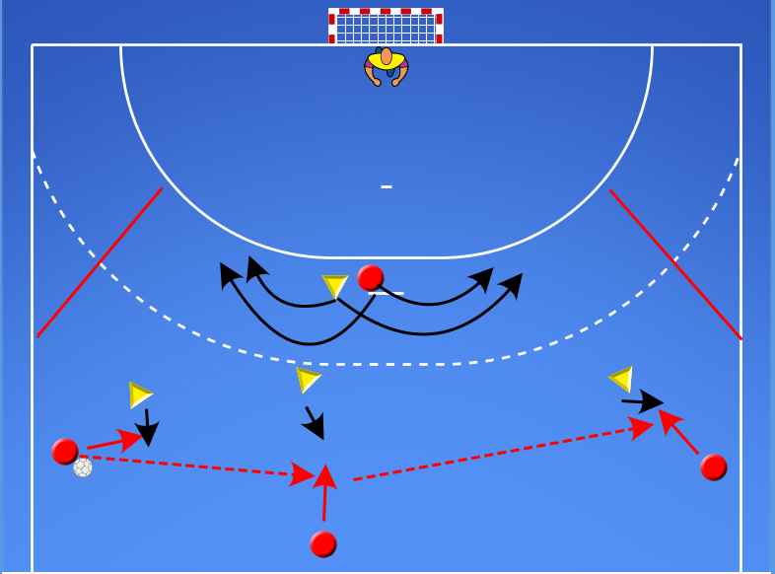

- 4x4 s aktívnym pivotom - pohyb po 6m
- vymedzený priestor
- voľná hra spojok
- zadný obranca obieha a stále drží pivota od lopty
- so spoluprácou s pivotom
- môže zakončovať akákoľvek spojka alebo pivot
VIDEO 3.LEKCIA OBRANA 4:4 (AKTÍVNY PIVOT NA 6M) | Popis | Na čo sa sústrediť | Varianty (od najednoduhšej)
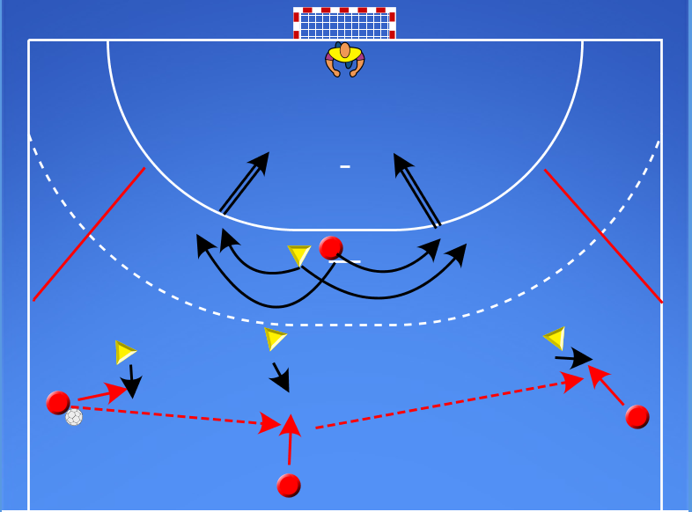

- 4x4 s aktívnym pivotom - pohyb po 6m aj clona
- vymedzený priestor
- voľná hra spojok
- zadný obranca obieha a stále drží pivota od lopty
- so spoluprácou s pivotom
- môže zakončovať akákoľvek spojka alebo pivot
DODRŽIAVAME VŠETKO Z PREDCHADZAJÚCICH CVVIČENÍ
VIDEO 4.LEKCIA OBRANA 4:4 (AKTÍVNY PIVOT NA 6M+CLONA) | Popis | Na čo sa sústrediť | Varianty (od najednoduhšej)
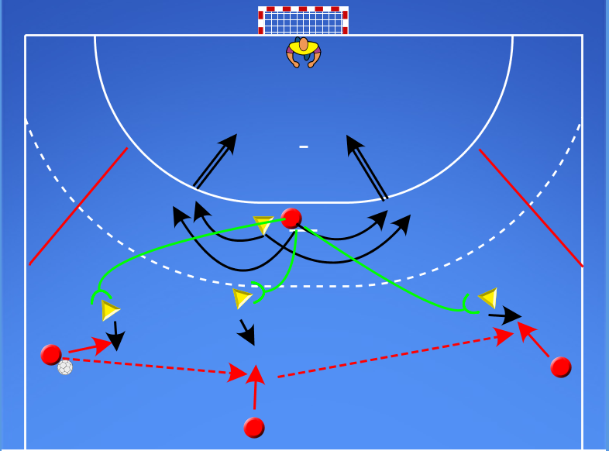

 |  | OBRANNÁ ČINNOSŤ 5:5 - SO ZÁBEHOM KRÍDLA

5x5 so zábehom kridla
- stále zabieha len jedno krídlo
- brániace krídlo ho vytláča pred 9m
- sprevádza jeho pohyb
- ak vstúpi do 9m snaží sa ho držať od lopty
Dôležité útok:
- spojky si len prihrávajú a napádajú voľný priestor
Dôležité obrana krídla:
- periferne sleduje loptu aj svoje krídlo
- pri zábehu ho vytláča za 9m
- ďalej sprevádza jeho pohyb
- ak vstúpi do 9m snaži sa ho držať od lopty
1. spojky si len prihrávajú - zábeh krídla
2. spojky si len prihrávaju - zabeh krídla + spolupráca so zábehom
3. spojky sú aktívne - s vedením lopty - môžu zakončiť alebo prihrať zabiehajúcemu krídlu
4. spojky sú aktívne - bez vedenia lopty - môžu zakončiť alebo prihrať zabiehajúcemu krídlu
5. voľná hra bez vymedzeného pristoru
A) bez korekcie - sledujeme hráčov ako riešia situáciu
B) s korekciou - vysvetlíme hráčom správne riešenie situácie
VIDEO 1.LEKCIA OBRANA 5:5 (ZÁBEH KRÍDLA) | Popis | Na čo sa sústrediť | Varianty (od najednoduhšej)
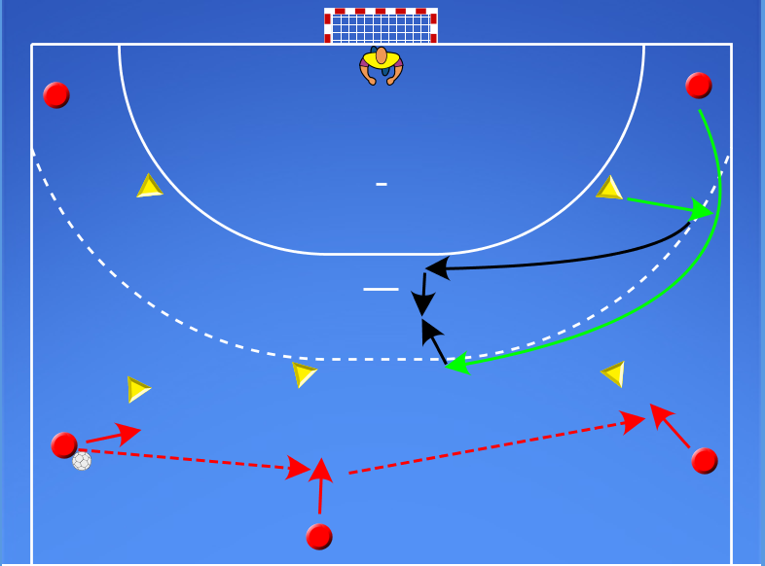

 |  | OBRANNÁ ČINNOSŤ 6:6 - PREBERANIE ZÁBEHU KRÍDLA

6x6 so zábehom kridla
- stále zabieha len jedno krídlo
- brániace krídlo ho vytláča pred 9m
- sprevádza jeho pohyb
- ak dojde k zadákovi dochadza k preberaniu
- ak vstúpi do 9m snaží sa ho držať od lopty
Dôležité útok:
- spojky si len prihrávajú a napádajú voľný priestor
Dôležité obrana krídla:
- periferne sleduje loptu aj svoje krídlo
- pri zábehu ho vytláča za 9m
- ďalej sprevádza jeho pohyb
- ak vstúpi do 9m snaži sa ho držať od lopty
- ak dojde k zadákovi tak dôjde k preberaniu
- krídlo ostáva s pivotom zadák pokračuje s krídlom
1. spojky si len prihrávajú - zábeh krídla + preberanie
2. spojky si len prihrávaju - zabeh krídla + preberanie + spolupráca so zábehom
3. spojky sú aktívne - s vedením lopty - môžu zakončiť alebo prihrať zabiehajúcemu krídlu
4. spojky sú aktívne - bez vedenia lopty - môžu zakončiť alebo prihrať zabiehajúcemu krídlu
5. voľná hra bez vymedzeného pristoru
A) bez korekcie - sledujeme hráčov ako riešia situáciu
B) s korekciou - vysvetlíme hráčom správne riešenie situácie
VIDEO 1.LEKCIA OBRANA 6:6 PREBERANIE ZÁBEHU KRÍDLA) | Popis | Na čo sa sústrediť | Varianty (od najednoduhšej)
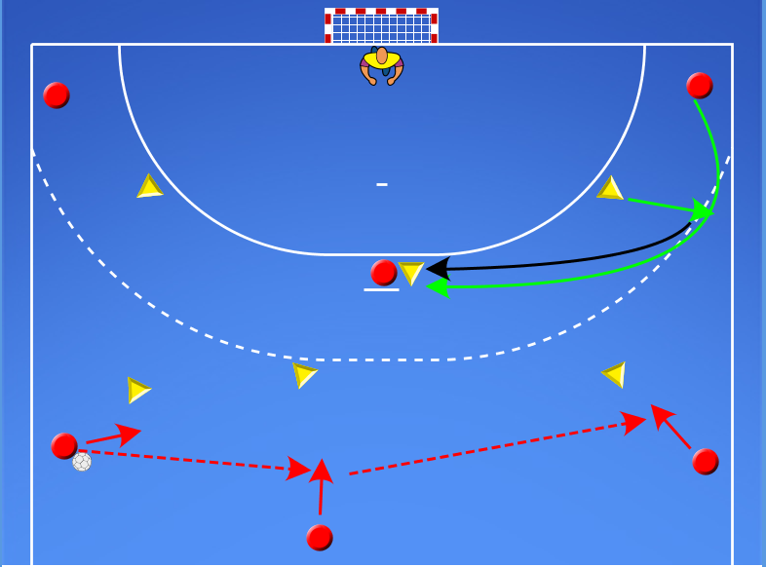

 |  | OBRANNÁ ČINNOSŤ 6:6 - VOĽNÁ HRA

- Voľná hra 6x6
- postupne spájame všetko z predchádzajúcich cvičení
- snažíme sa vytvoriť celok
SLEDUJEME HRÁČOV AKO RIEŠIA VZNIKNUTÉ SITUÁCIE V HRE 6x6
1. Hra 6x6 - spojky 1x1 - zvyšok obrany správny pohyb
2. Hra 6x6 - spojky 1x1 + spolupráca s P. na 6m
3. Hra 6x6 - spojky 1x1 + splupráca s P. na 6m + clona pivota na S.
4. Hra 6x6 - spojky 1x1 + spolupráca s P. na 6m + clona pivota na S. + zábeh krídla
5. Hra 6x6 - spojky 1x1 + spolupráca s P. na 6m + clona pivota na S. + zábeh krídla + zábeh S.
6. Voľná hra 6x6
A) bez korekcie - sledujeme hráčov ako riešia situáciu
B) s korekciou - vysvetlíme hráčom správne riešenie situácie
VIDEO 1.LEKCIA OBRANÁ ČINNOSŤ 6:6 (VOĽNÁ HRA) | Popis | Na čo sa sústrediť | Varianty (od najednoduhšej)

